1.IDENTIFICACION
INFORMACIÓN GENERAL |  | INFORMACIÓN DEL ESTUDIO RESPECTIVO
 |  | NODO NÚMERO |  |  |  |  | 75271
 |  | INFORME NÚMERO |  |  |  |  | 795
CONTRATISTA | UNIÓN TEMPORAL MOVILIDAD 2014 | ORDEN DE TRABAJO No. |  |  |  |  | PROGRAMACION BASICA
 |  | FECHA DE LA ORDEN DE TRABAJO |  |  |  |  | -
 |  | FECHA DE LA TOMA DE INFORMACIÓN |  |  |  |  | 100514
 |  | DÌA DE LA SEMANA
OBJETO DEL CONTRATO | REALIZAR LA TOMA DE INFORMACIÓN DE CAMPO, COMO INSUMO DEL PROGRAMA DE MONITOREO, SEGUIMIENTO Y PLANEACIÓN DEL TRÁNSITO Y EL TRANSPORTE DE BOGOTA D.C | TIPO DE ESTUDIO |  |  |  |  | VOLÚMENES POR TIPO DE VEHÍCULO
 |  | NOMBRE DEL ARCHIVO |  |  |  |  | 75271_AK_15_X_AC_100_140510_VOL_V1.xlsx
 |  | CÓDIGO DEL ESTUDIO |  |  |  |  | VOL
 |  | LUGAR DE LA TOMA DE INFORMACIÓN
NÚMERO DE CONTRATO | 2072-2013 | COORDENADA X |  |  |  |  | LONGITUD
 |  | COORDENADA Y |  |  |  |  | LATITUD

FECHA DE INICIO DEL CONTRATO | 22-01-2014 | PROFESIONALES RESPONSABLES
 |  | CONSULTOR (DIRECTOR) |  |  |  |  | ING. MSC. SANDRA LUCIA NAVAS TEQUIA
 |  | CONSULTOR (COORDINADOR GENERAL) |  |  |  |  | ING. MSC. LUIS FERNANDO RUBIANO BARRERO
INTERVENTORÍA | UNIVERSIDAD NACIONAL DE COLOMBIA | CONSULTOR (EXPERTO EN TRÁNSITO Y TRANSPORTE) |  |  |  |  | ING. ESP. DIANA PAOLA PARADA
 |  | CONSULTOR (ING ANÀLISIS) |  |  |  |  | ING, IRINA ROCIO GUTIÉRREZ
 |  | INTERVENTORÍA (DIRECTOR) |  |  |  |  | ING. MSC. ARTURO ZARATE
 |  | INTERVENTORÍA (ESPECIALISTA) |  |  |  |  | ING. MSC. WILLIAM CASTRO
 |  | INTERVENTORÍA (RESIDENTE) |  |  |  |  | ING. JOSÉ EDWIN TORRES
OBJETO DEL CONTRATO | INTERVENTORÍA TÉCNICA, ADMINISTRATIVA Y FINANCIERA PARA LA TOMA DE INFORMACIÓN DE CAMPO COMO INSUMO DEL PROGRAMA DE MONITOREO, SEGUIMIENTO Y PLANEACIÓN DEL TRÁNSITO Y TRANSPORTE DE BOGOTÁ D.C. | SUPERVISOR SECRETARIA MOVILIDAD |  |  |  |  | ING. FABIAN GONZALEZ

 |  | VERSIONES DEL ESTUDIO
 |  | NÚMERO |  | FECHA | OBSERVACIONES
NÚMERO DE CONTRATO | 2072-2013 | Versión 0 |  | 15/05/14
 |  | Versión 1 |  | 23/05/14 | SE ATENDIERON LAS OBSERVACIONES DE INTERVENTORÍA ENVIADAS EN COMUNICADO FI-INT-CMTTUB14-213-14, SE DA RESPUESTA MEDIANTE RADICADO ICV-187-C-392. Se revisó el volumen de livianos para los periodos 23:00 - 23:15 del movimiento 2, donde no se evidenció una causa aparente que justifique el comportamiento.
 |  | Versión 2
FECHA DE INICIO DEL CONTRATO | 21-01-2014 | Versión 3

 |  | DESCRIPCIÓN DE LA TOMA DE INFORMACIÓN
 |  | TIPO DE VEHÍCULO | FACTOR DE EQUIVALENCIA | MOVIMIENTOS AFORADOS |  |  | No. DE PERÍODOS | HORA
ESQUEMA |  |  |  | ACCESO | LENTA | RÁPIDA | HORARIO DEL PERÍODO No. 1 | 22:00-06:00
 |  | L | 1 | NORTE | 1 |  | HORARIO DEL PERÍODO No. 2 | 06:00-14:00
 |  | C | 2 | SUR | 2 |  | HORARIO DEL PERÍODO No. 3 | 14:00-22:00
 |  |  |  | OCCIDENTE | 3 |  | No. DE HORAS TOMADAS |  | 24
 |  | BT | 2 | ORIENTE | 4 |  | HORARIO DE LA TOMA DE INFORMACIÓN |  | 22:00-22:00
 |  | B | 2 |  |  |  | No. DE EQUIPOS UTILIZADOS |  | 11
 |  |  |  | OBSERVACIONES DE LA TOMA DE INFORMACIÒN
 |  | AL | 2 | OBSERVACION |  |  |  |  |  | ACCESO
 |  | AT | 2.5 | DESDE LAS 20:15 HORAS HASTA LAS 21:00 SE PRESENTA CONGESTIÓN VEHICULAR |  |  |  |  |  | SUR
 |  | BA | 2.5 | DESDE LAS 12:15 HORAS HASTA LAS 14:20 HORAS SE PRESENTA CONGESTIÓN VEHICULAR |  |  |  |  |  | ORIENTE
 |  | ESP | 2 | DESDE LAS 03:05 HORAS SE PRESENTA LLUVIA INTERMITENTE HASTA LAS 12:10 HORAS APROXIMADAMENTE |  |  |  |  |  | TODOS
 |  | INT | 2
 |  | C2P | 2.5
 |  | C2G | 2.5
 |  | C3-C4 | 2.5
 |  | C5 | 2.5
 |  | >C5 | 2.5
 |  | M | 0.5
 |  | BIC | 0.3

 |  | ANALISIS PUNTUAL
 |  | LA INTERSECCIÓN DE LA CARRERA 15 (LA AVENIDA PASEO COUNTRY) CON CALLE 100 (AVENIDA CARLOS LLERAS RESTREPO) SE ENCUENTRA UBICADA EN EL SECTOR NORTE DE LA CIUDAD EN LA LOCALIDAD DE USAQUEN. LA CARRERA 15 (LA AVENIDA PASEO COUNTRY) CUENTA CON UNA GLORIETA A NIVEL QUE PRESENTA CIRCULACIÓN EN TODOS LOS ACCESOS, ADEMÁS CONTIENE UNA CALZADA PARA TRAFICO MIXTO (INCLUYE TPC) DE CUATRO CARRILES CON CIRCULACIÓN EN SENTIDO SUR-NORTE HASTA LA GLORIETA, Y DOS CALZADAS EN CIRCULACIÓN NORTE-SUR Y VICEVERSA CON UN SEPARADOR CENTRAL. LA CALLE 100 (AVENIDA CARLOS LLERAS RESTREPO) PRESENTA CUATRO CALZADAS, LAS DOS CALZADAS INTERNAS PRESENTAN PASO ELEVADO DE TRES CARRILES DE CIRCULACIÓN POR SENTIDO OCCIDENTE-ORIENTE Y VICEVERSA, MIENTRAS LAS EXTERNAS PRESENTAN PASO A NIVEL DE TRES CARRILES PARA TRAFICO MIXTO (INCLUYE TPC). EL VOLUMEN TOTAL AFORADO DURANTE EL DÍA SABADO 10 DE MAYO DE 2014 FUE DE 130.032 VEHÍCULOS MIXTOS, COMPUESTOS DE LA SIGUIENTE MANERA: EL 82,0% CORRESPONDEN A VEHÍCULOS LIVIANOS, EL 9,2% MOTOS, EL 6,8% A TRANSPORTE PÚBLICO COLECTIVO (COLECTIVOS, BUSETA / BUSETON, BUSES) Y EL 1,2% A CAMIONES. LOS PERÍODOS DE MÁXIMA DEMANDA SE PRESENTAN ENTRE LAS 12:15 Y LAS 13:15 HORAS, Y ENTRE LAS 09:15-10:15 HORAS. LA HORA PICO TOTAL DE LA INTERSECCIÓN SE REGISTRA ENTRE LAS 12:15 Y LAS 13:15 HORAS, PERIODO EN EL QUE SE MOVILIZA UN TOTAL DE 8.517 VEHÍCULOS MIXTOS, DE LOS CUALES EL 82,6% CORRESPONDE A VEHÍCULOS LIVIANOS, EL 9,8% A MOTOS, EL 5,7% A TRANSPORTE PUBLICO COLECTIVO, EL 1,3% A CAMIONES Y FINALMENTE LAS BICICLETAS CON UNA PARTICIPACIÓN DEL 0,6%.

 |  | REGISTRO FOTOGRÁFICO
 |  | 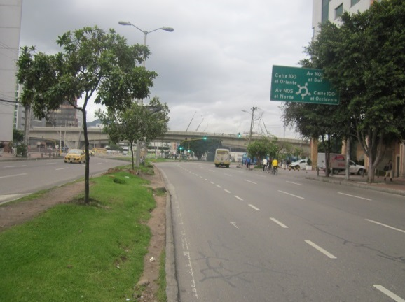 |  |  |  |  | 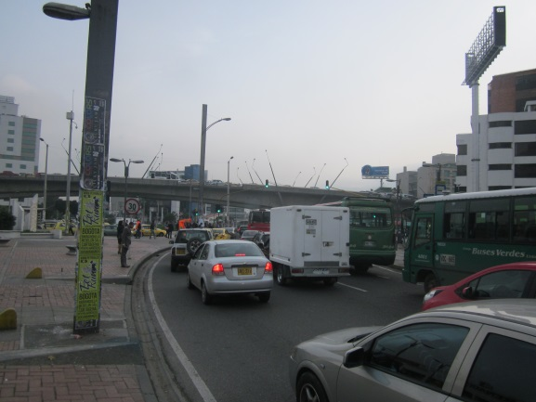

 |  | ACCESO NORTE |  |  |  |  | ACCESO SUR

 |  | 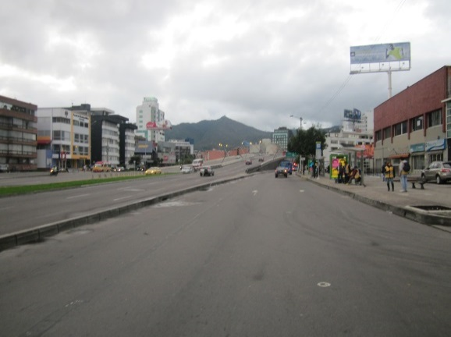 |  |  |  |  | 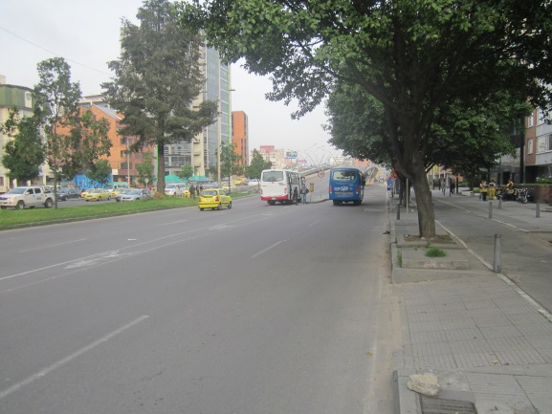

 |  | ACCESO OCCIDENTE |  |  |  |  | ACCESO ORIENTE

